画面詳細（画面イメージ）
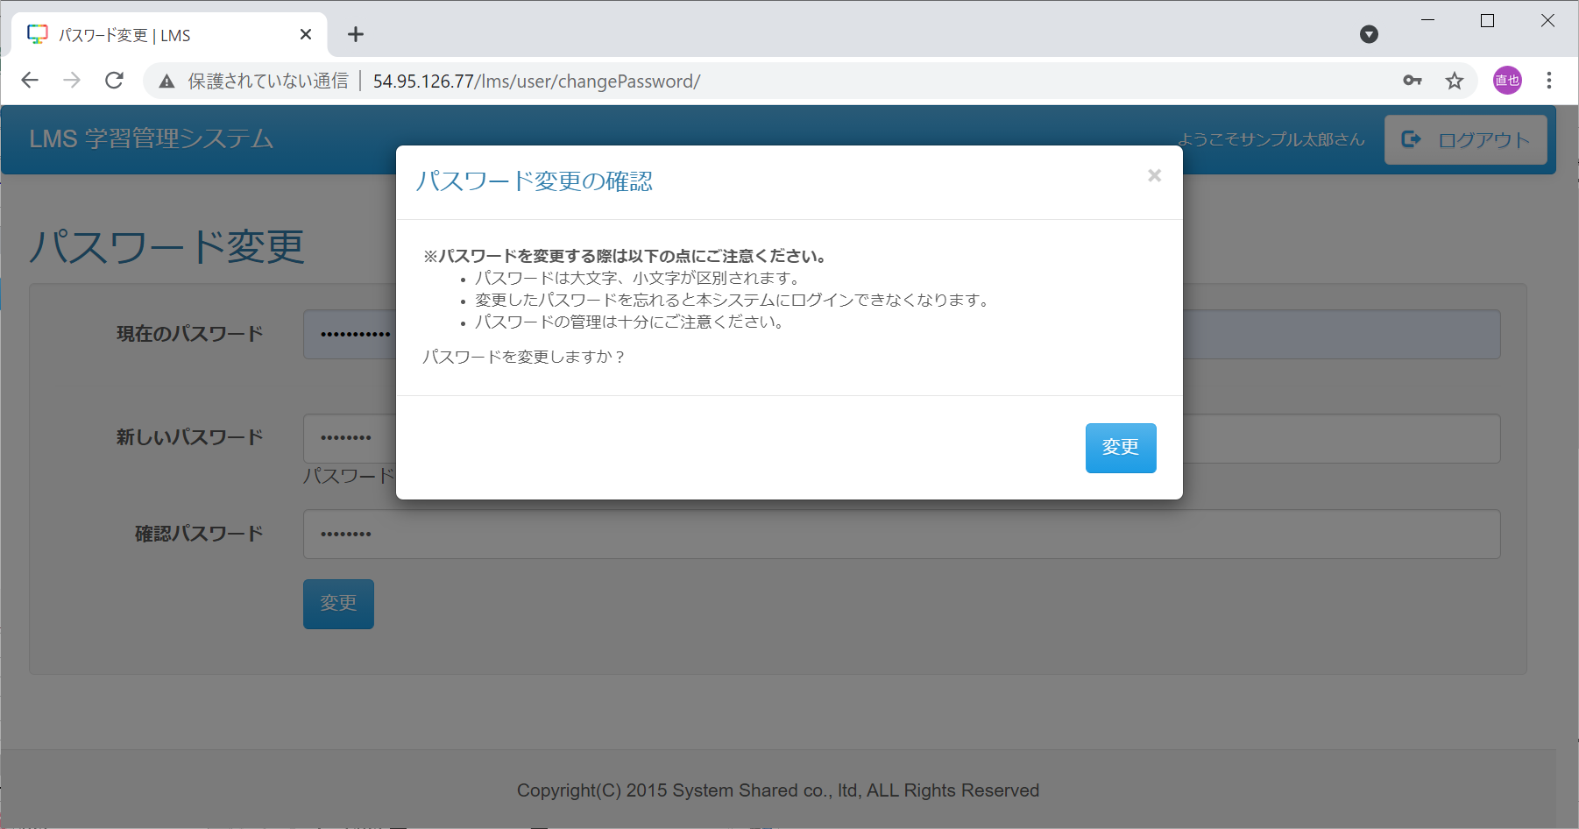

◆エビデンス（画面イメージ）
・画面モックとのレイアウト比較の試験の為、画面モック開発画面両方のエビデンスを 取得すること
No.1
（画面mock） |  | （開発画面）
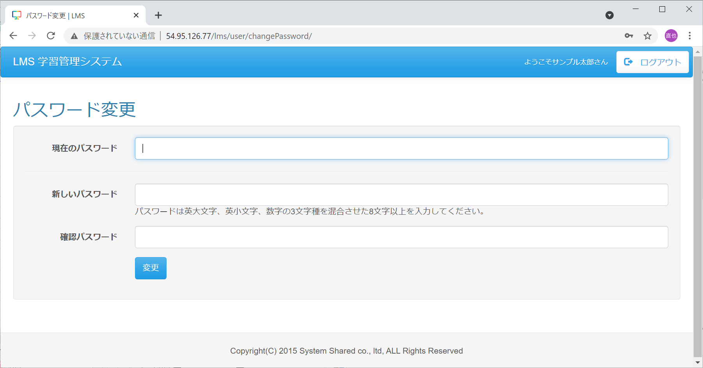
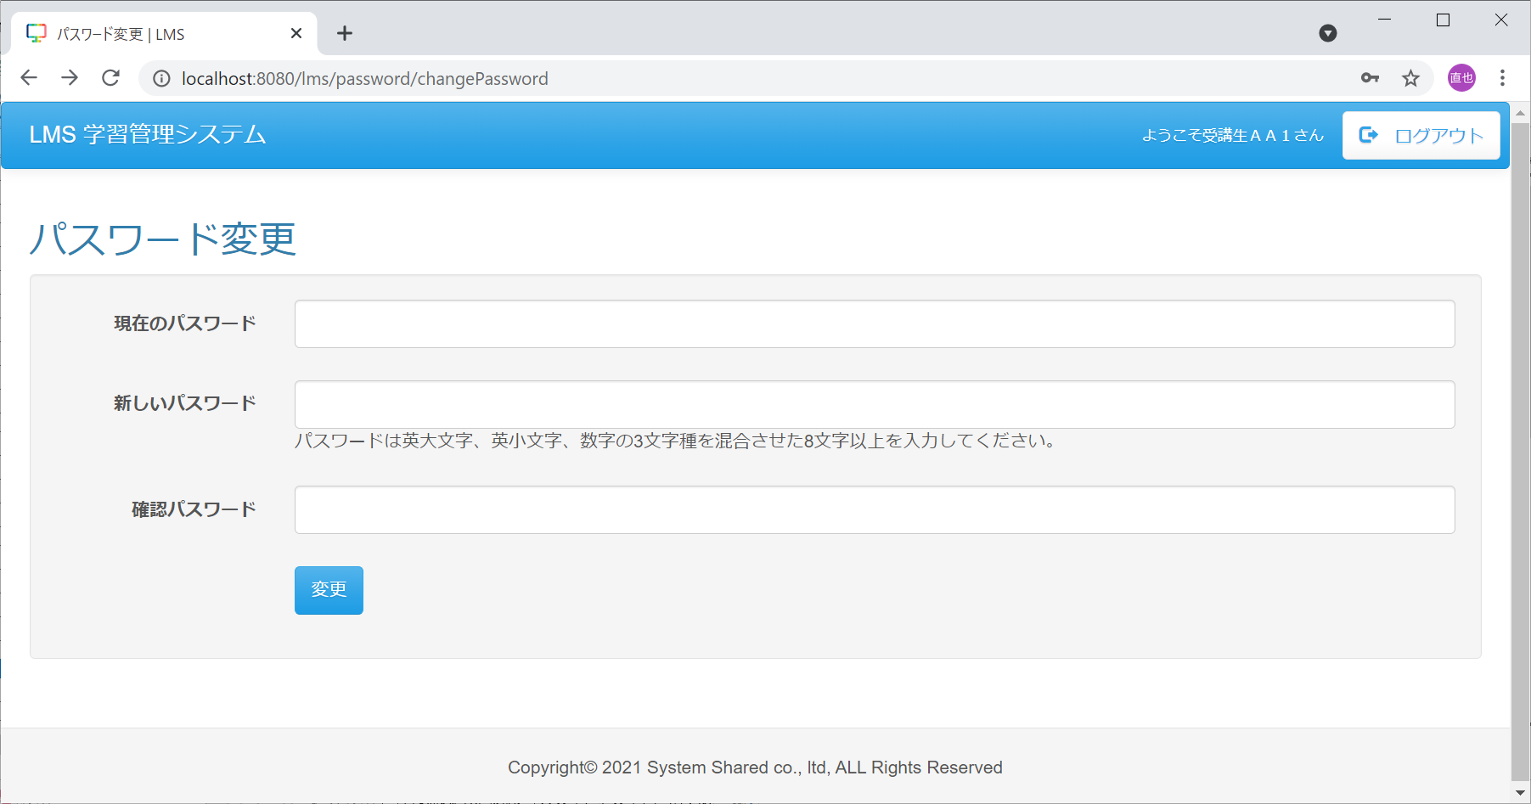

 | （開発画面）

（画面mock） |  | （開発画面）

画面詳細（画面表示項目）
No.1-6
◆エビデンス（画面表示項目）
・画面表示項目でのエビデンスを取得

No.7-13

画面詳細（入力パラメータ）
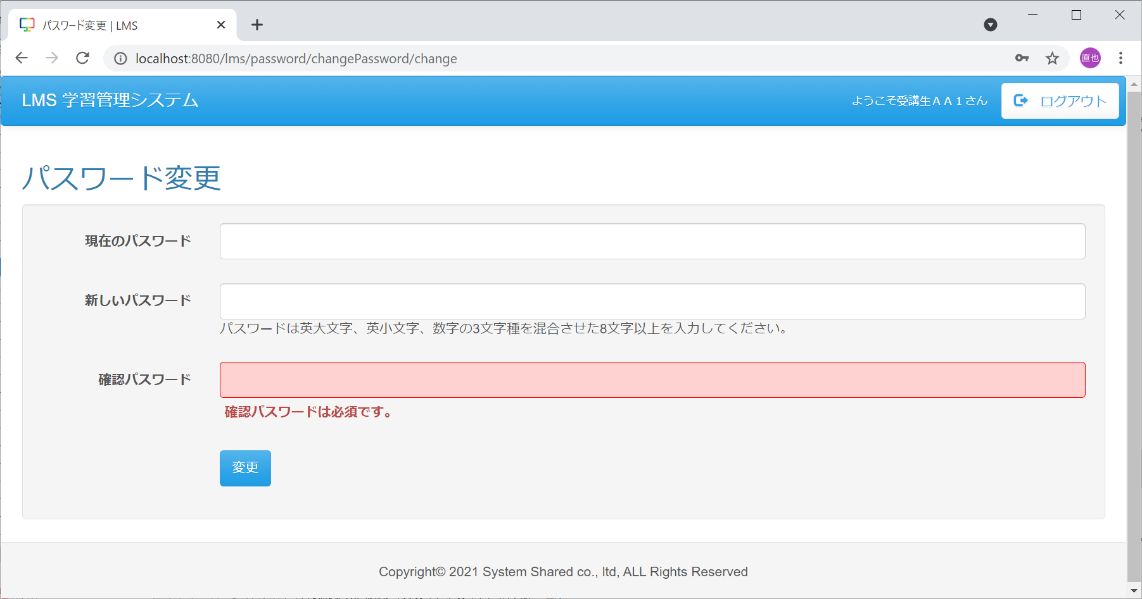
No.1,3,7
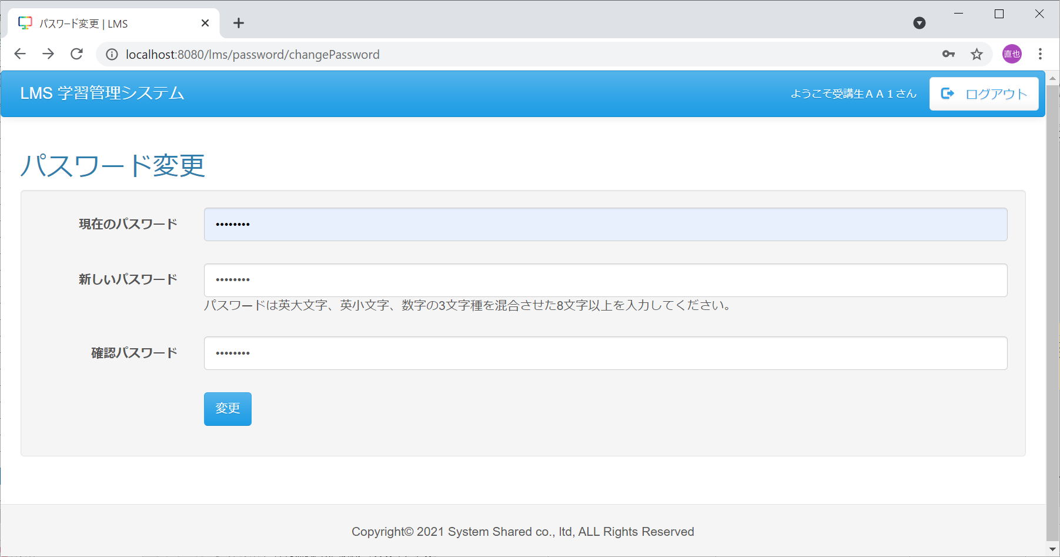
◆エビデンス（入力パラメータ）
・入力パラメータでのエビデンスを取得 ・Formクラスでの入力チェックがある場合、このシートでエビデンスを取得

No.2
（押下前） | （押下後）
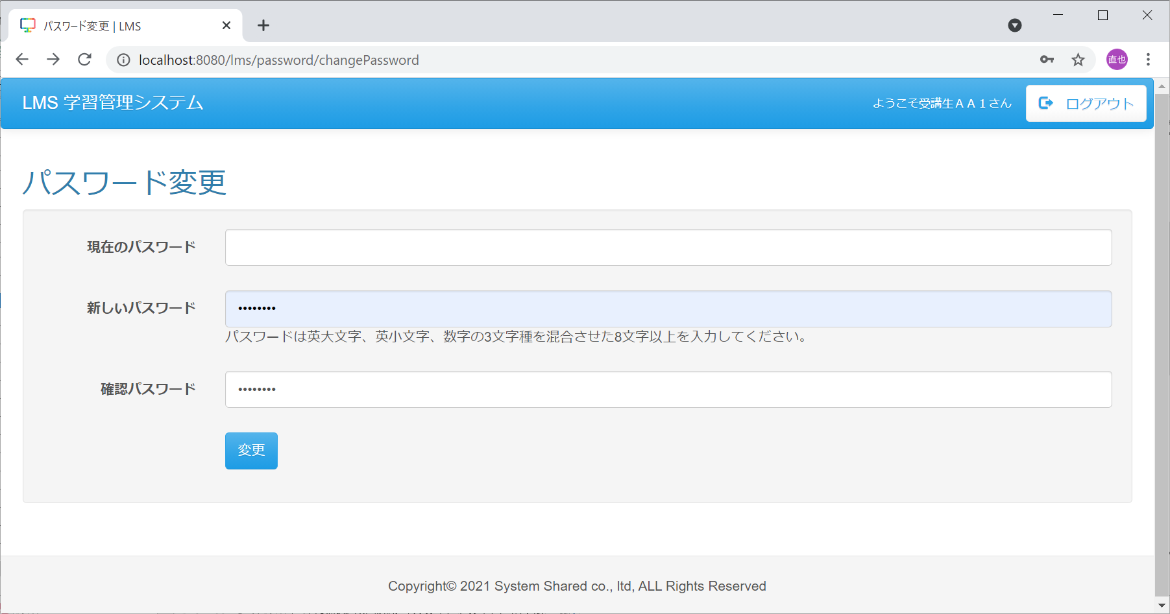
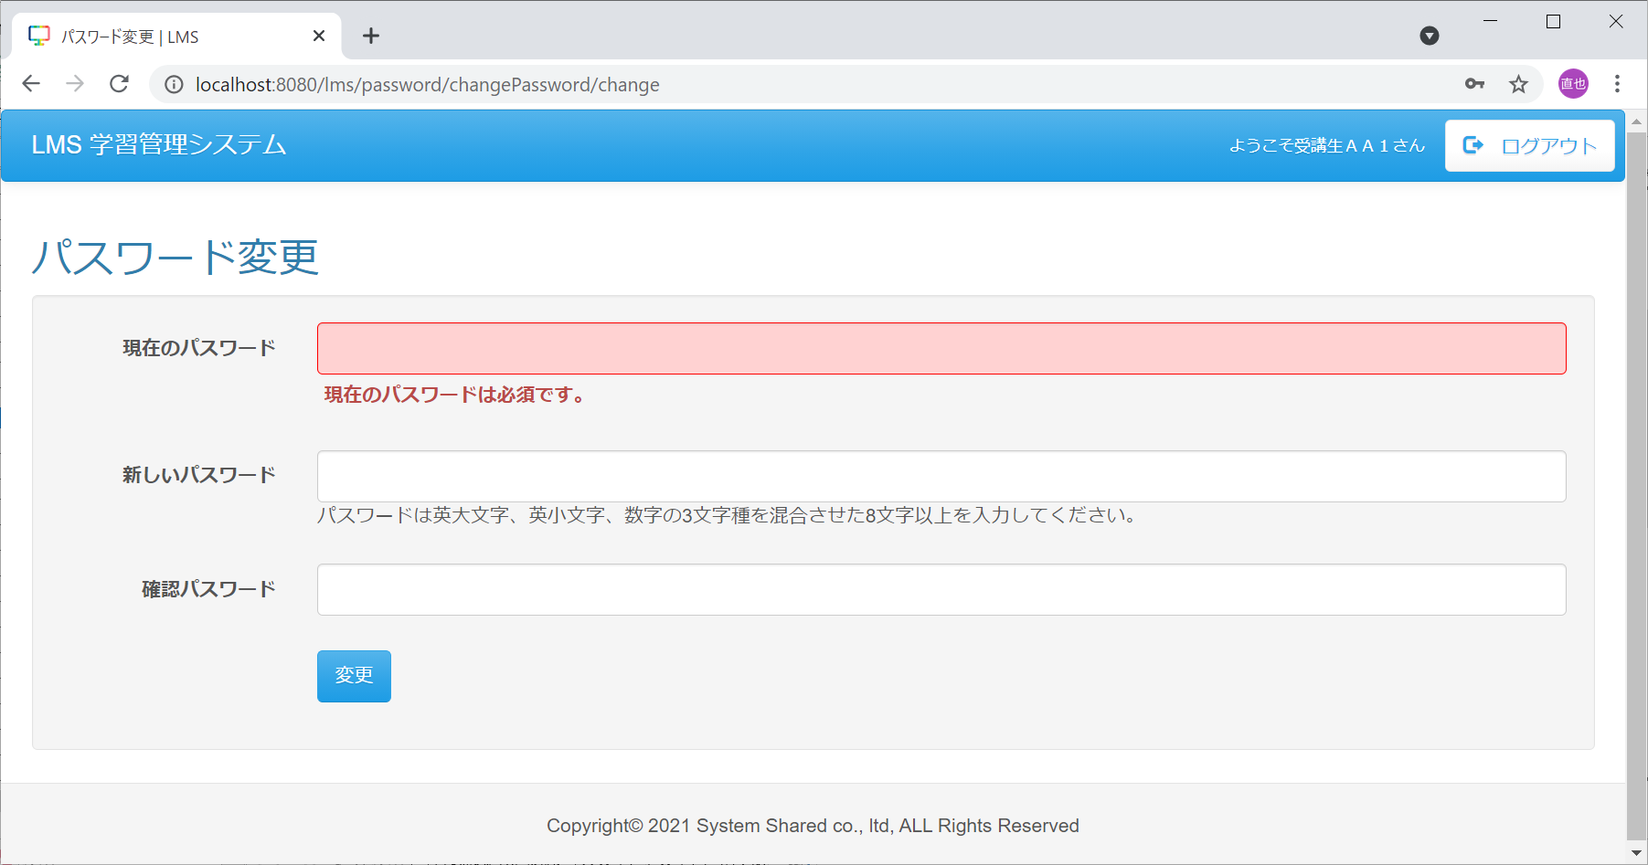

No.4
（押下前） | （押下後）

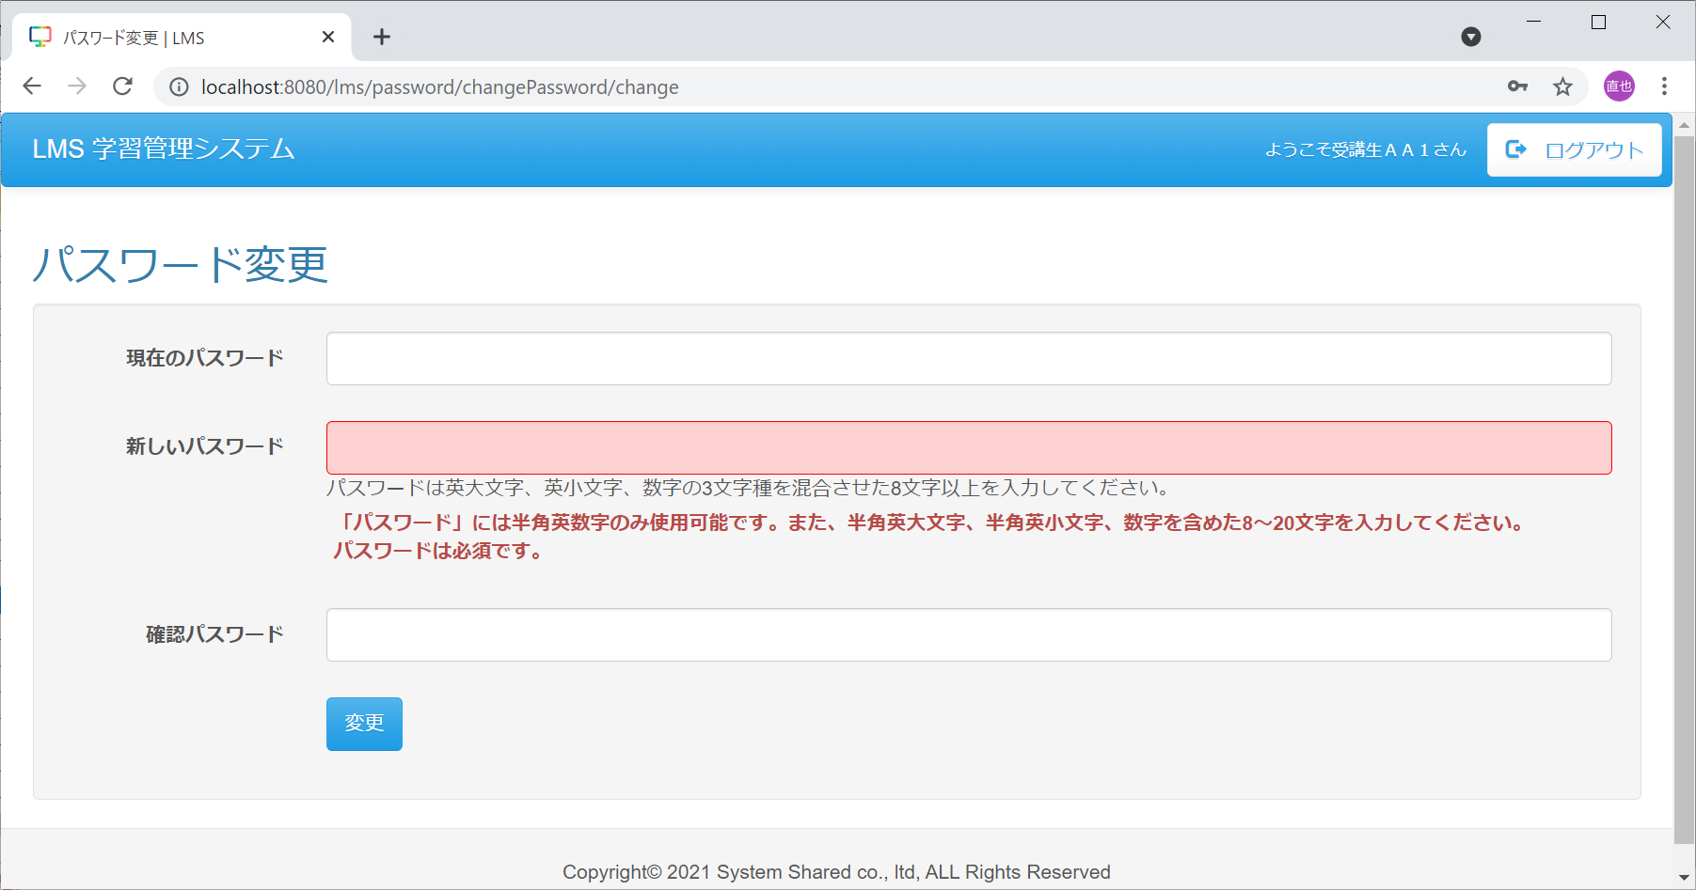

No.5-正常
（押下前） | （押下後）

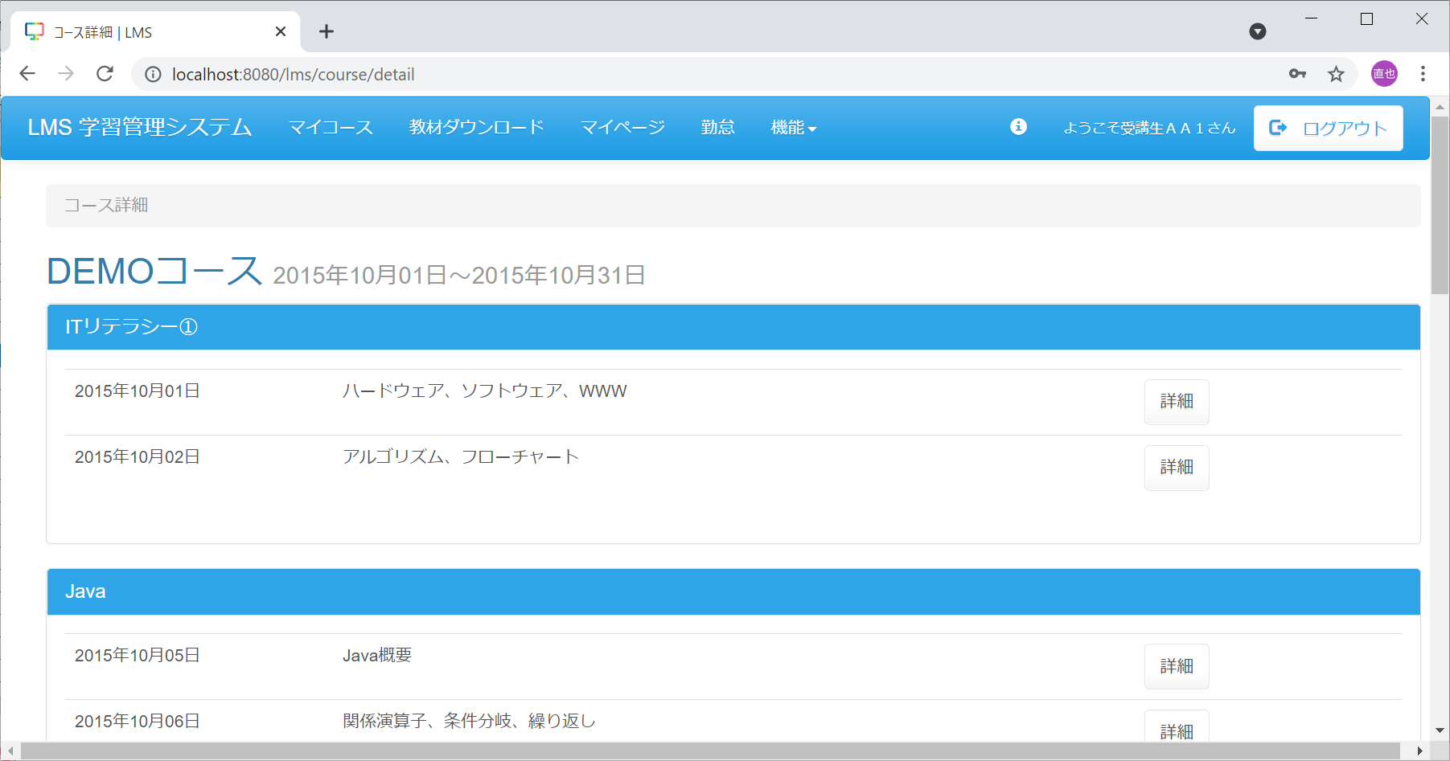

TestUser123456789012 と入力

No.5-異常
（押下前） | （押下後）
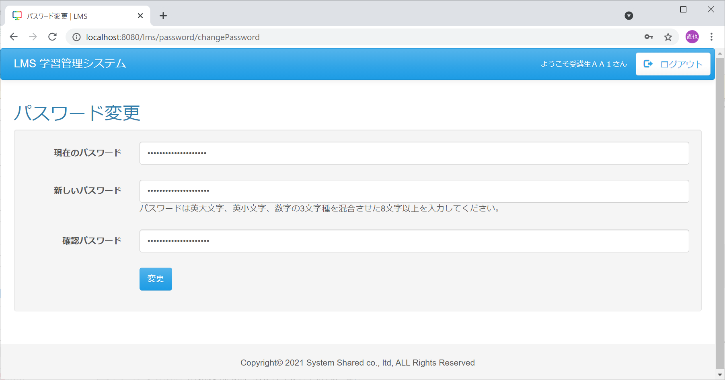
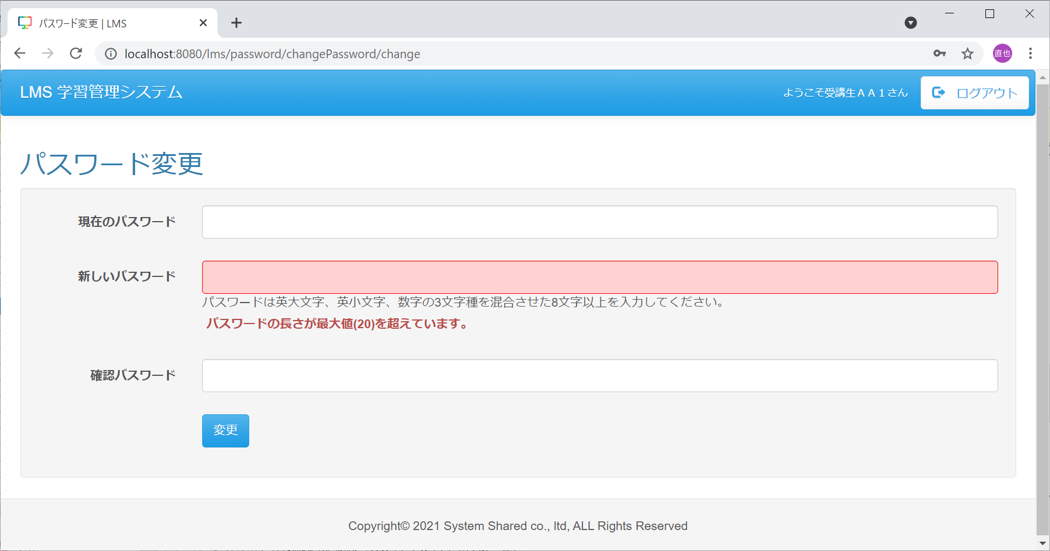

TestUser1234567890123 と入力


No.6-正常①
（押下前） | （押下後）


2021User と入力

No.6-異常①
（押下前） | （押下後）
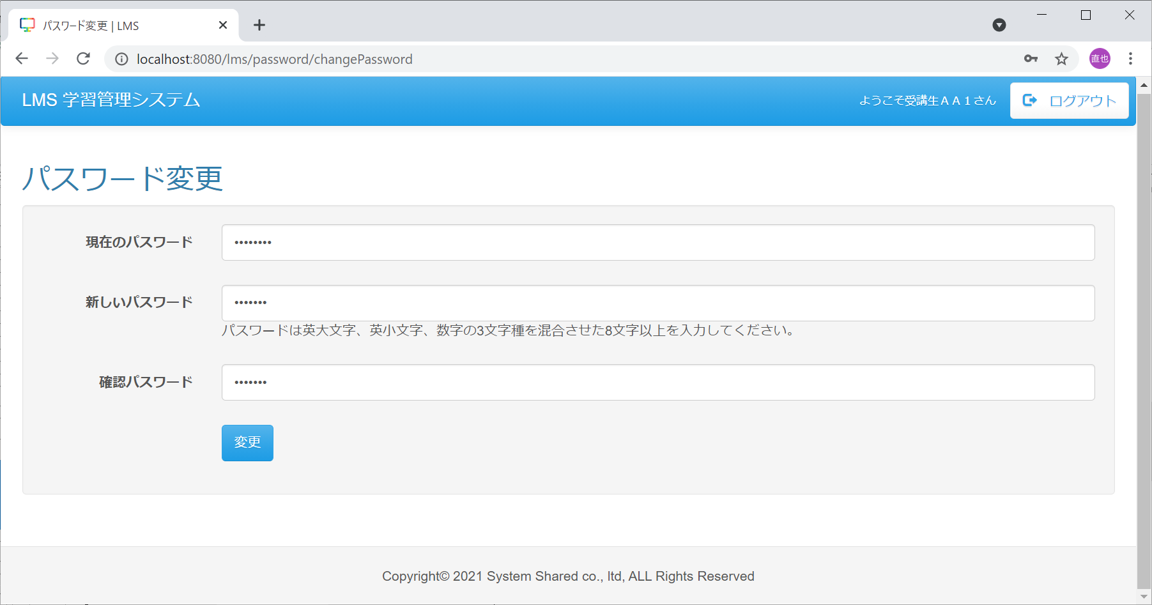
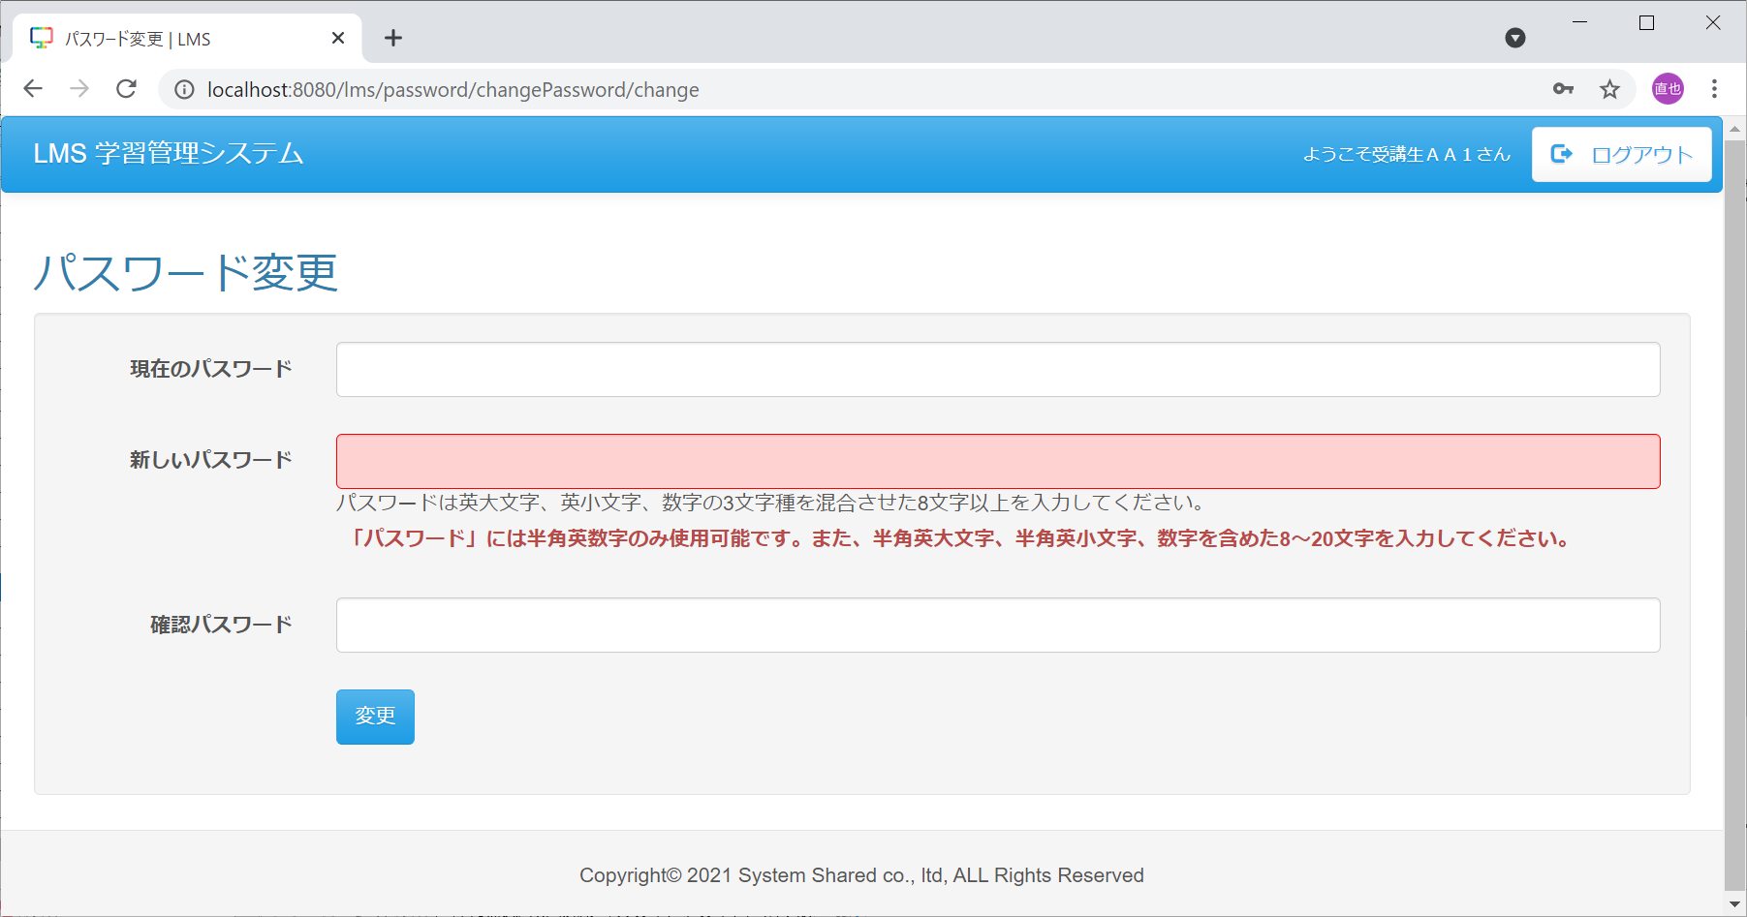

User202 と入力


No.6-異常②
（押下前） | （押下後）


12345678 と入力


No.6-異常③
（押下前） | （押下後）


hijklmno と入力


No.6-異常④
（押下前） | （押下後）


PQRSTUVW と入力


No.8
（押下前） | （押下後）

イベント処理1~10
◆エビデンス（イベント処理）
・画面上で入力や押下等操作が発生する場合、入力/押下 前後のエビデンスを取得すること。
・画面上で押下の操作が発生する場合、入力箇所や押下箇所を赤枠で囲い、
どこをどう操作したのか分かるようにすること。
No1
（押下前） | （押下後）
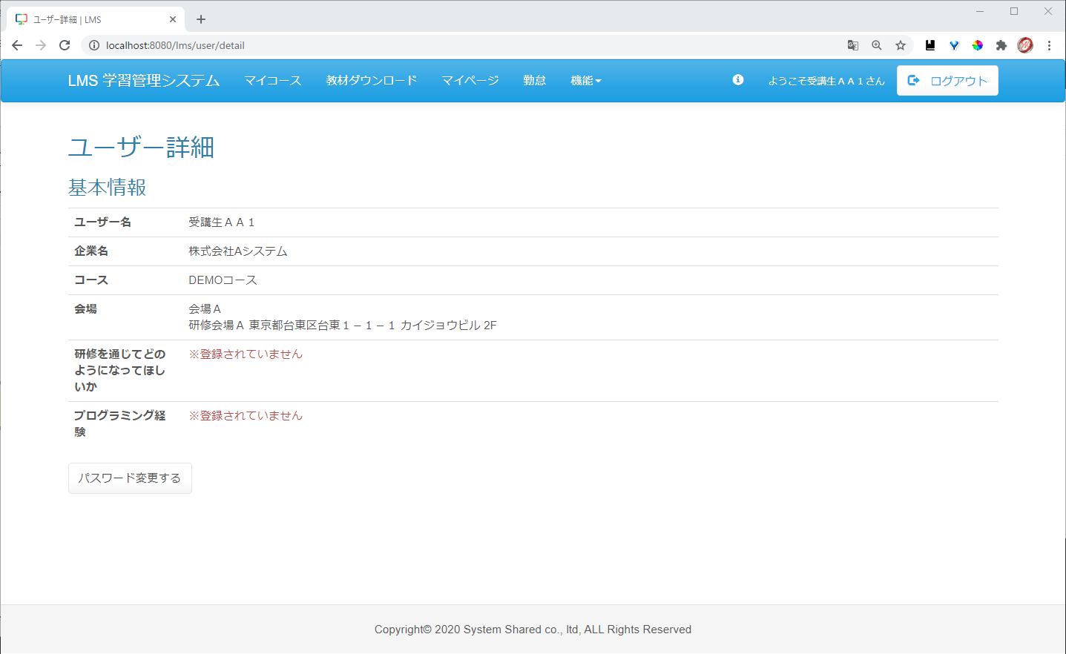
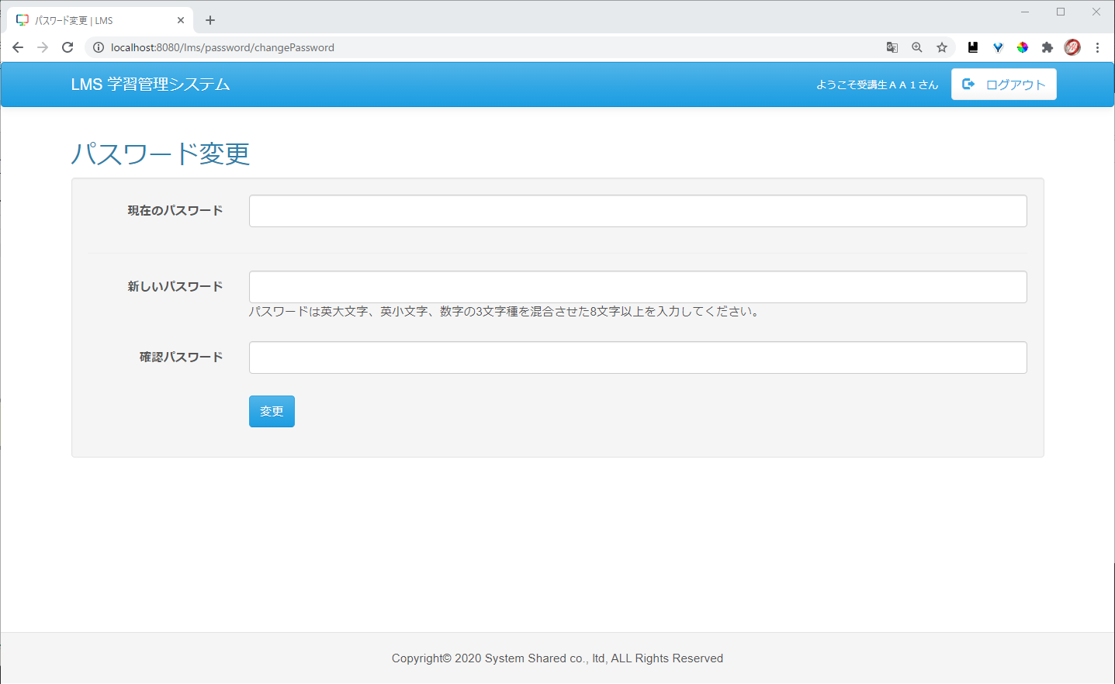

No2
（押下前） | （押下後）
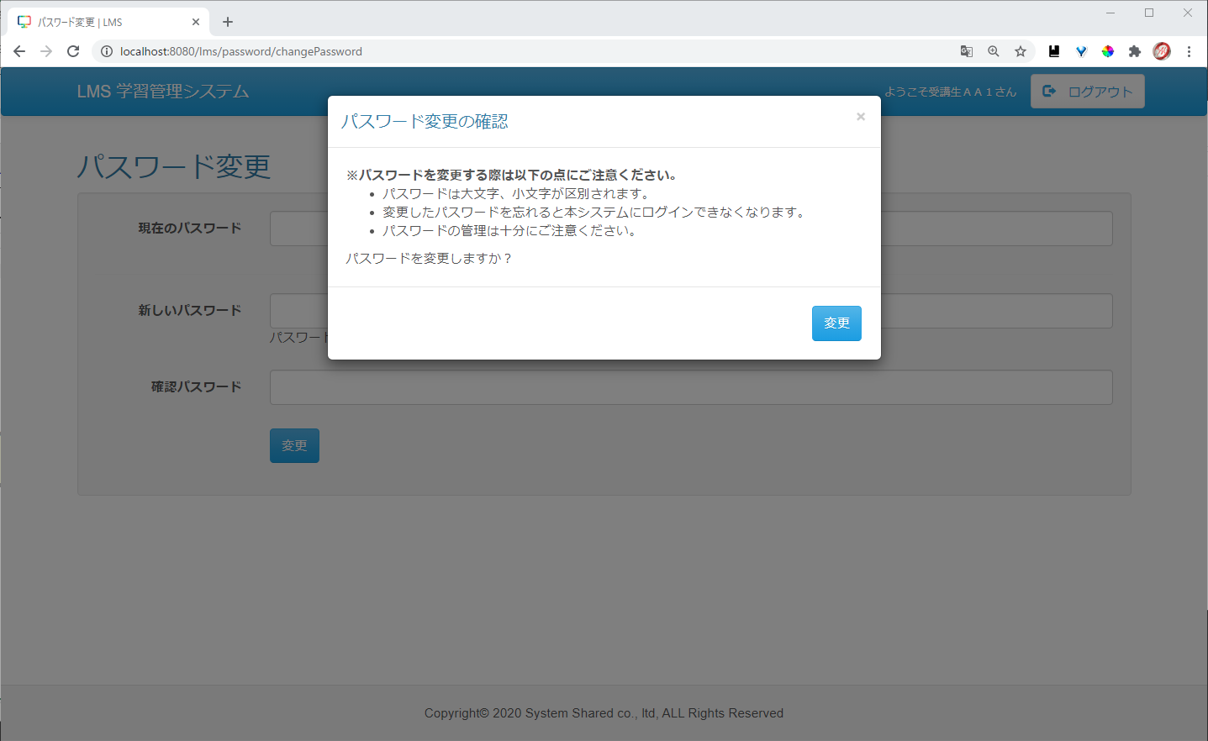

No3,4
単項目チェックについては、画面詳細（入力パラメータ）シート参照

No5
（押下前） | （押下後）


現在のパスワード(DB)：
TestUser123
入力値：
TestUser123

No6
（押下前） | （押下後）



現在のパスワード：
TestUser1234
入力値：
TestUser12

No7
（押下前） | （押下後）

現在のパスワード：
TestUser123
入力値：
TestUser12

No8
（押下前） | （押下後）

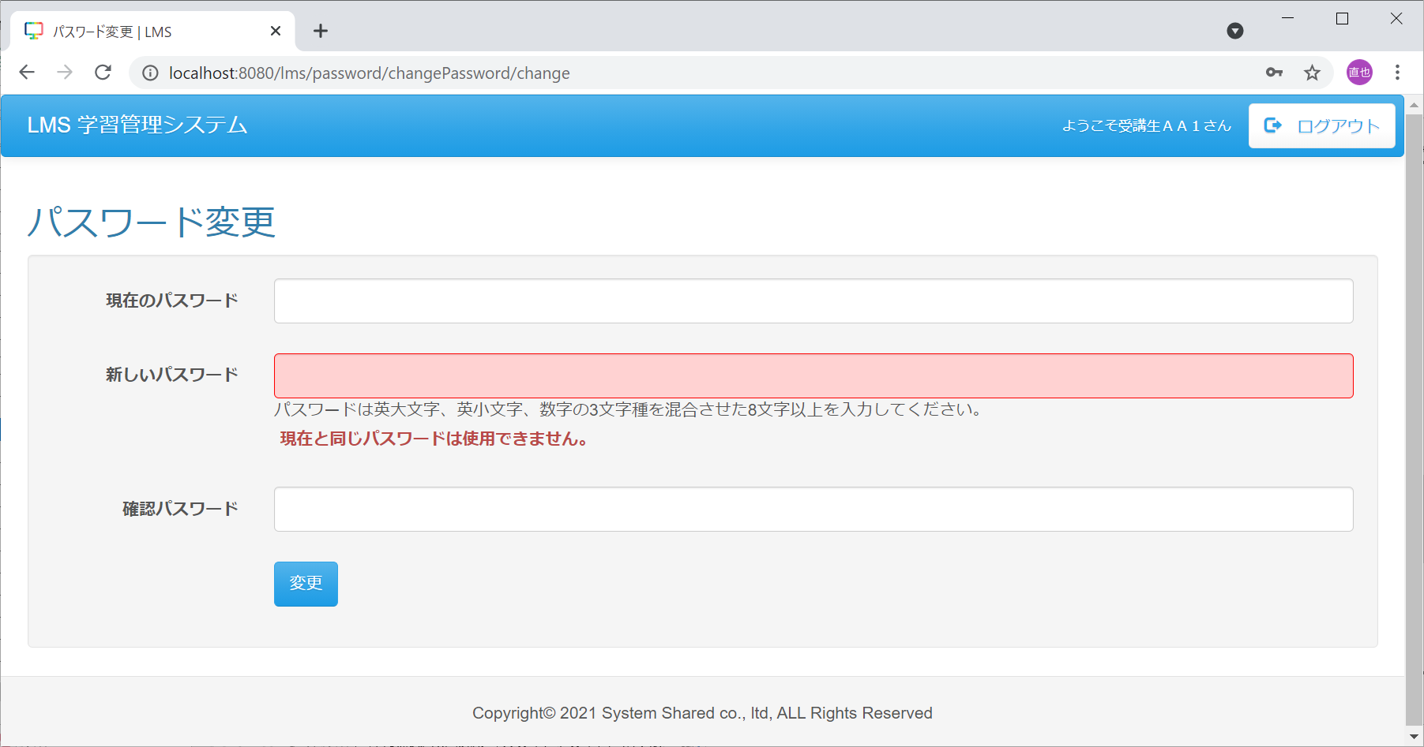

現在のパスワード：
TestUser123
新しいパスワード：
TestUser123

No9
（押下前） | （押下後）

新しいパスワード：
TestUser123
確認パスワード：
TestUser1234


No10
（押下前） | （押下後）


新しいパスワード：
TestUser12
確認パスワード：
TestUser1

イベント処理11~14
No11
（押下前） | （押下後）
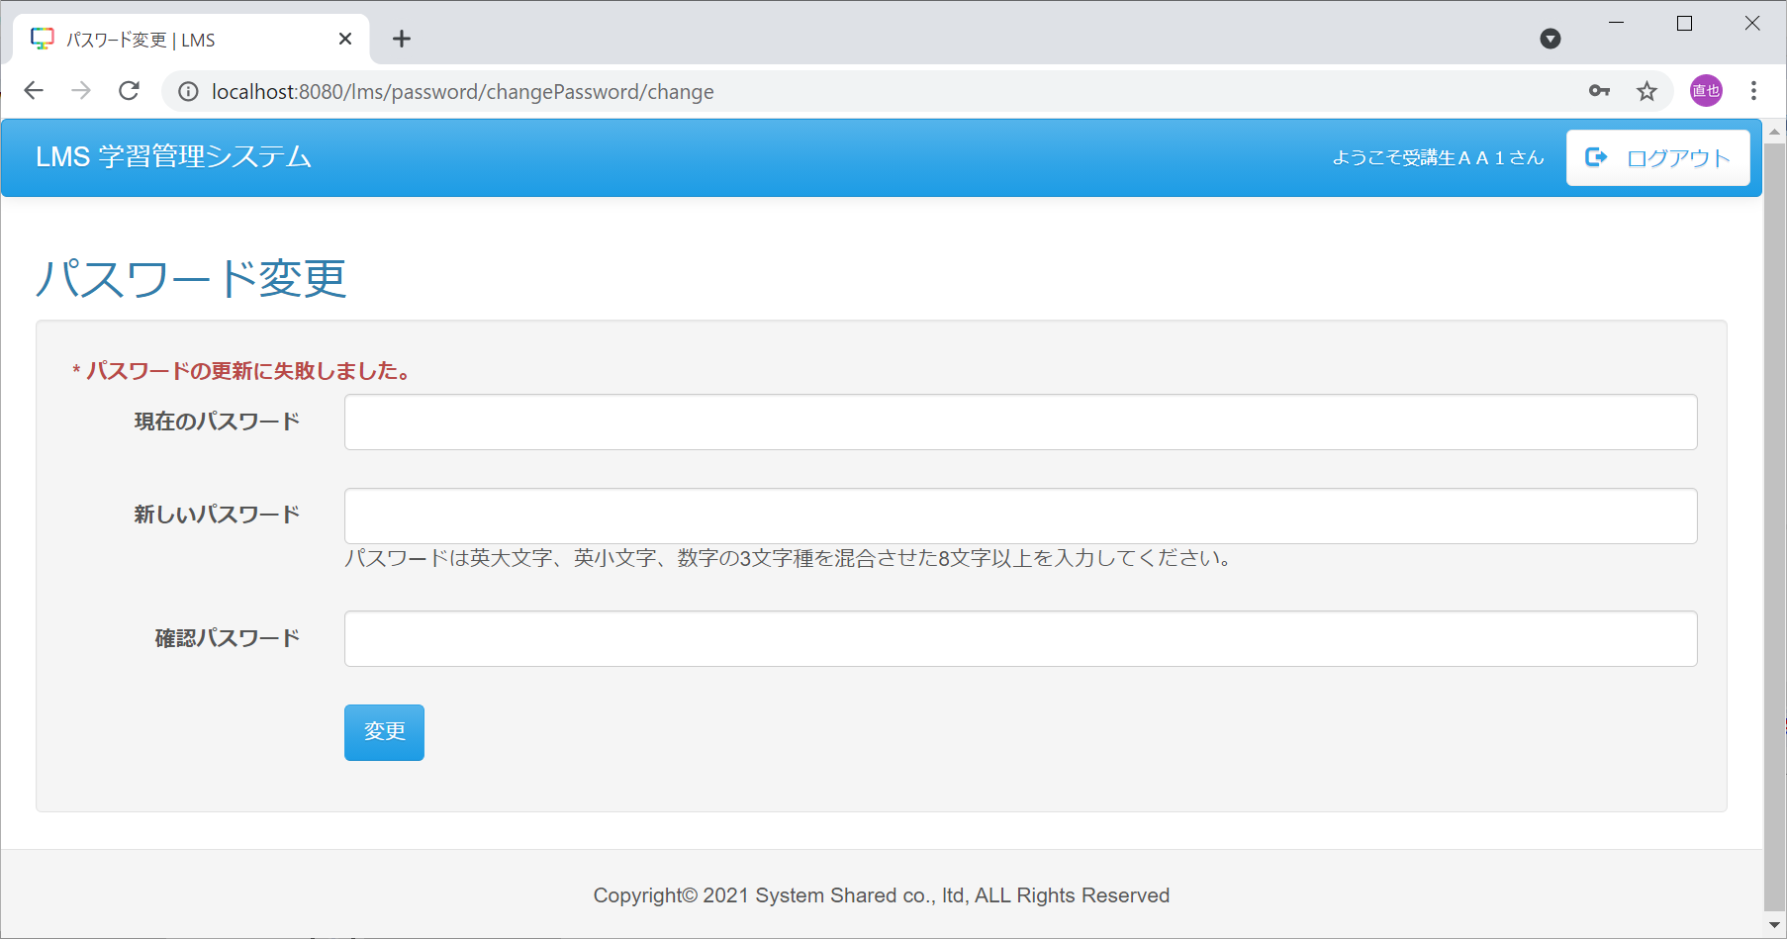

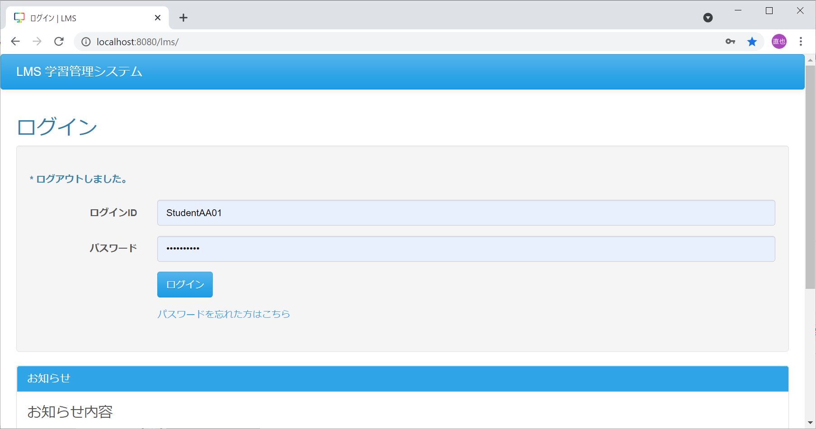
No12
（押下前） | （押下後）

No13,14
（押下前） | （押下後）
 | 

現在のパスワード(DB)：
TestUser123
新しいパスワード、確認パスワード：
TestuSer2021

No13_試験データ(受講生)
変更前
m_user
user_id | login_id | password | user_name | authority | account_id | security_agree_flg | password_change_date | delete_flg | first_create_user | first_create_date | last_modified_user | last_modified_date | kana | mail_address | subsidy_category_id | leave_flg | leave_date
16 | StudentAA01 | b297e4e2fb5a43d9cd4a98c177ddcc895dae5f931b35455d49e0afcda4fbb0b0 | 受講生ＡＡ１ | 0 | 1 | 1 | 2021-04-09 | 0 | 1 | 2015-10-08 | 16 | 2021-04-09 | « NULL » | « NULL » | « NULL » | « NULL » | « NULL »
変更後
m_user
user_id | login_id | password | user_name | authority | account_id | security_agree_flg | password_change_date | delete_flg | first_create_user | first_create_date | last_modified_user | last_modified_date | kana | mail_address | subsidy_category_id | leave_flg | leave_date
16 | StudentAA01 | 04097188165e10edaa27e707a3b44aa05b71e8e3495c780e0f3bf1318455f242 | 受講生ＡＡ１ | 0 | 1 | 1 | 2021-04-09 | 0 | 1 | 2015-10-08 | 16 | 2021-04-09 | « NULL » | « NULL » | « NULL » | « NULL » | « NULL »

試験データは更新の場合、対象レコード前後を貼り付け
試験対象のカラムを黄色塗りつぶしで表現してください。

